Sheet1
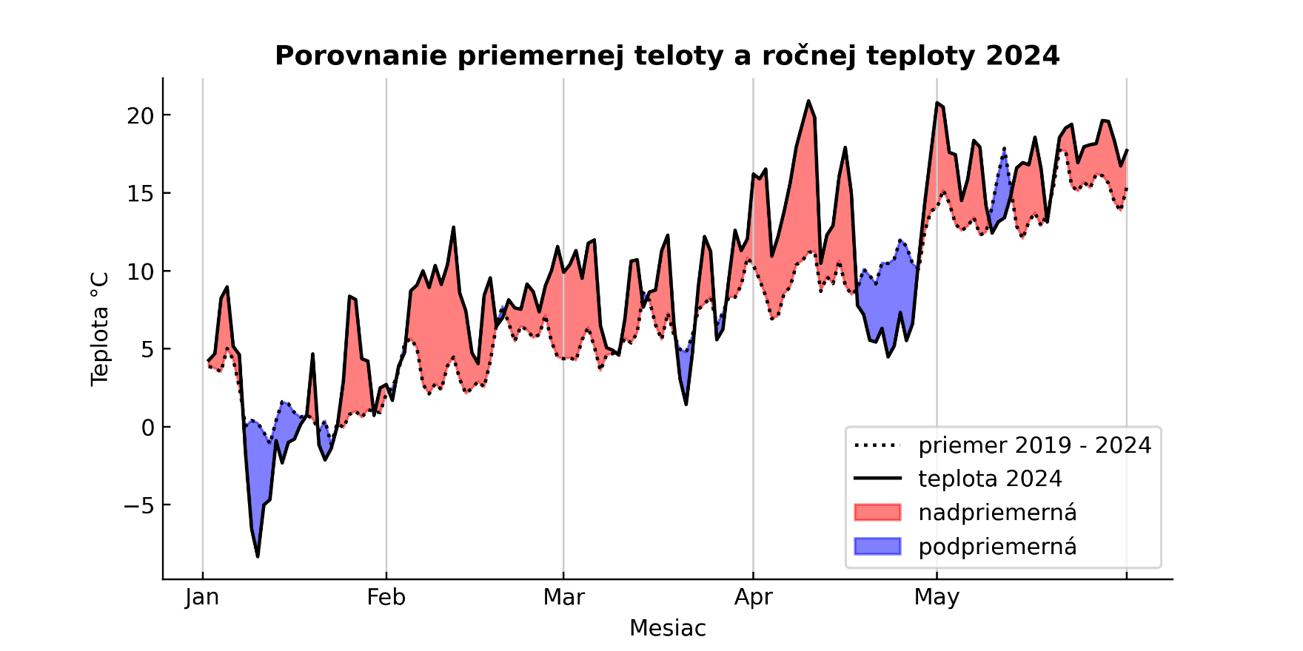
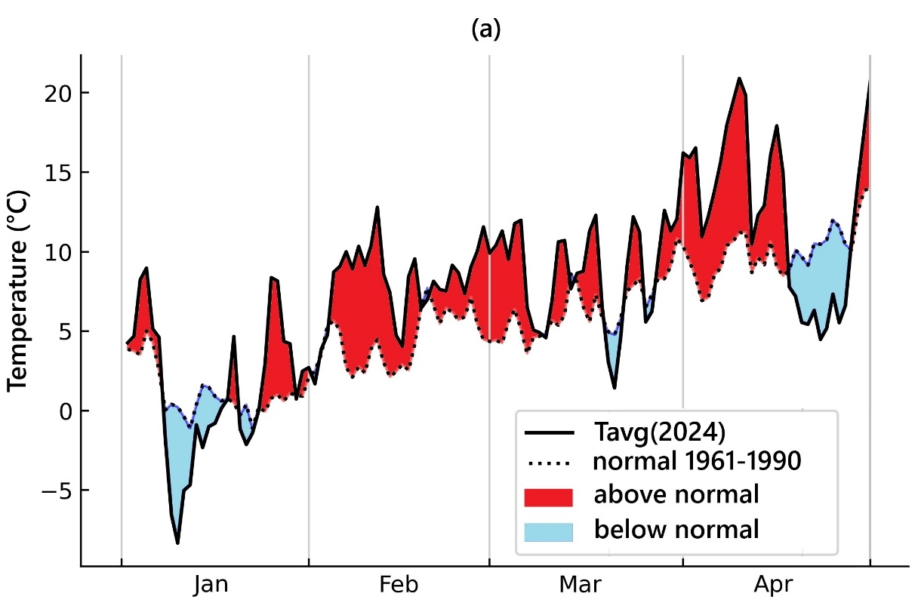
month | day | Tmax(2024) | Tmax_normal_61-90 | differences 61-90 | Tavg(2024) | Tavg_normal 61-90 | differences 61-90
Jan | 1 | 3.1 | 0.1 | 3.0 | -4.0 | -4.8 | 0.81666666667
 | 2 | -0.1 | -1.7 | 1.6 | -3.8 | -5.9 | 2.1433333333
 | 3 | 4.6 | -2.0 | 6.6 | -1.2 | -5.3 | 4.07
 | 4 | 1 | -2.6 | 3.6 | -1.9 | -6.3 | 4.425
 | 5 | 3.8 | -2.5 | 6.3 | 1.0 | -6.2 | 7.22
 | 6 | 3.8 | -2.0 | 5.8 | 0.0 | -6.2 | 6.2466666667
 | 7 | -0.1 | -3.2 | 3.1 | -3.7 | -7.5 | 3.8233333333
 | 8 | -3.9 | -3.9 | 0.0 | -9.2 | -7.4 | -1.78
 | 9 | -1.6 | -4.0 | 2.4 | -7.3 | -7.7 | 0.385
 | 10 | 2.8 | -3.8 | 6.6 | -4.1 | -7.2 | 3.14
 | 11 | 1.4 | -2.0 | 3.4 | -6.5 | -6.0 | -0.54166666667
 | 12 | -1.8 | -1.8 | 0.0 | -11.1 | -5.7 | -5.465
 | 13 | 0.2 | -2.1 | 2.3 | -5.4 | -5.7 | 0.315
 | 14 | -3.7 | -0.8 | -2.9 | -9.9 | -5.1 | -4.7333333333
 | 15 | -6 | -1.7 | -4.3 | -9.5 | -5.3 | -4.2233333333
 | 16 | -9.5 | -2.7 | -6.8 | -11.5 | -6.2 | -5.33
 | 17 | 4.9 | -1.6 | 6.5 | -0.3 | -5.2 | 4.8783333333
 | 18 | 6.3 | -1.3 | 7.6 | 0.6 | -5.9 | 6.4716666667
 | 19 | 0.1 | -1.7 | 1.8 | -9.7 | -4.8 | -4.8583333333
 | 20 | -3.3 | -0.7 | -2.6 | -6.3 | -5.0 | -1.35
 | 21 | 2 | -1.5 | 3.5 | -2.7 | -5.3 | 2.5633333333
 | 22 | 8.1 | -0.7 | 8.8 | 4.2 | -4.3 | 8.4816666667 | písmo v ostatných grafoch a obrázkoch je Corbel, bolo by dobré aby bolo aj v týchto grafoch, nech to je jednotné
 | 23 | 5.6 | -0.8 | 6.4 | -4.7 | -4.5 | -0.20333333333 | mínus na osi by malo mať krátku pomlčku
 | 24 | 4.9 | -1.7 | 6.6 | -1.5 | -5.4 | 3.9433333333 | farby ťa poprosím niečo cca ako som upravila - modrá (R153, G217, B234); červená (R237, G28, B36)
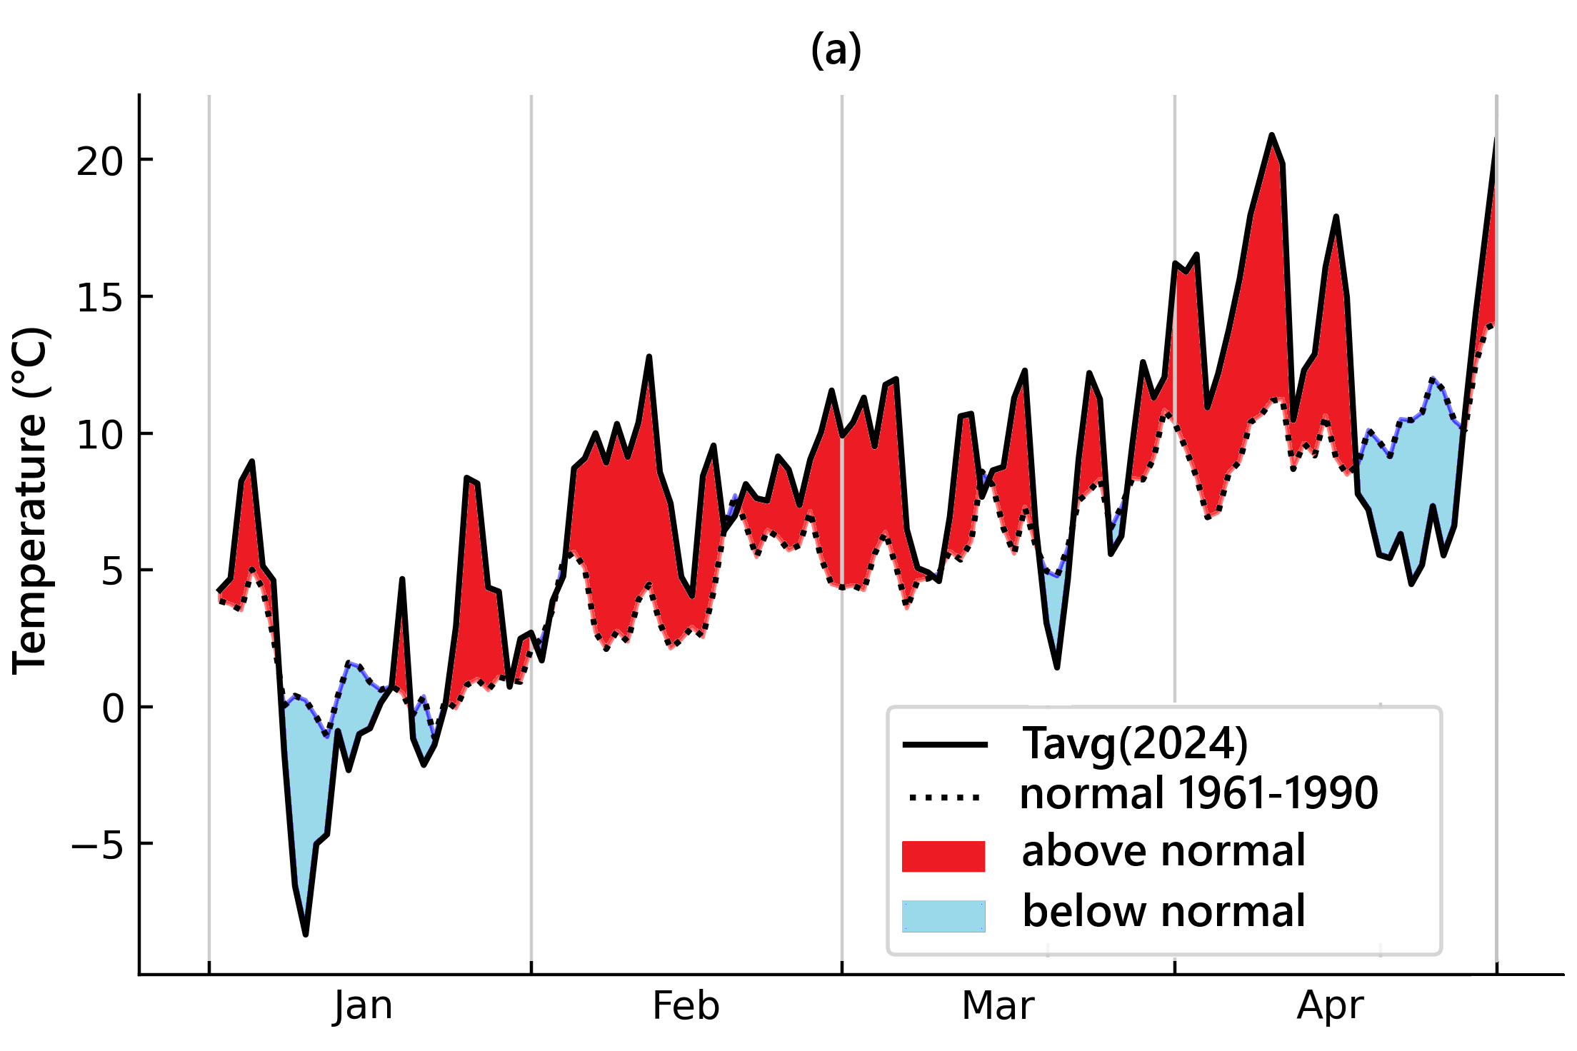
 | 25 | -2.2 | -2.2 | 0.0 | -5.3 | -6.6 | 1.2633333333 | v legende som vymenila poradie, najskor hodnoty, potom normal
 | 26 | 0 | -2.4 | 2.4 | -3.5 | -6.7 | 3.27 | rovnaký graf prosím ťa urob aj pre Tmax, s tým, že sa zmení len Tavg(2024) na Tmax(2024) v legende
 | 27 | -1.5 | -2.6 | 1.1 | -7.4 | -6.7 | -0.75166666667
 | 28 | 0.1 | -2.6 | 2.7 | -2.8 | -6.0 | 3.1916666667
 | 29 | 7.6 | -2.5 | 10.1 | 1.7 | -5.9 | 7.6233333333
 | 30 | 10.6 | -1.3 | 11.9 | 5.3 | -5.0 | 10.298333333
 | 31 | 5.1 | -0.8 | 5.9 | 1.1 | -4.4 | 5.5
Feb | 1 | 6 | -0.3 | 6.3 | -3.3 | -4.3 | 1.04
 | 2 | -2.4 | -1.5 | -0.9 | -5.7 | -5.5 | -0.14666666667
 | 3 | 5.1 | -1.8 | 6.9 | -0.4 | -5.4 | 5.0283333333
 | 4 | 1.3 | -1.9 | 3.2 | -1.6 | -6.1 | 4.5083333333
 | 5 | 2.1 | -1.7 | 3.8 | 1.1 | -5.1 | 6.23
 | 6 | 5.6 | -1.7 | 7.3 | 2.1 | -5.3 | 7.4
 | 7 | 3.9 | -1.1 | 5.0 | -0.9 | -5.5 | 4.66
 | 8 | 3.6 | -1.7 | 5.3 | 0.9 | -5.8 | 6.61
 | 9 | 4.6 | -2.0 | 6.6 | 2.7 | -5.7 | 8.41
 | 10 | 6.4 | -4.5 | 10.9 | 2.7 | -5.7 | 8.42
 | 11 | 3.1 | -1.3 | 4.5 | 0.3 | -5.6 | 5.9
 | 12 | 2.8 | -2.6 | 5.4 | -0.8 | -6.4 | 5.6833333333
 | 13 | 1.5 | -3.0 | 4.5 | -4.1 | -6.5 | 2.35
 | 14 | 2.9 | -3.3 | 6.2 | -2.7 | -6.7 | 3.985
 | 15 | 7.2 | -3.1 | 10.3 | 1.6 | -7.0 | 8.51
 | 16 | 9.3 | -2.7 | 12.0 | 4.7 | -6.5 | 11.221666667
 | 17 | 7.7 | -3.1 | 10.8 | 0.6 | -6.5 | 7.1616666667
 | 18 | 5.4 | -2.9 | 8.3 | -1.0 | -6.4 | 5.3666666667
 | 19 | 2.4 | -2.3 | 4.7 | -2.1 | -5.8 | 3.6583333333
 | 20 | 1.8 | -2.1 | 3.9 | -2.7 | -5.7 | 2.9566666667
 | 21 | 3.8 | -1.5 | 5.3 | -2.9 | -5.7 | 2.82
 | 22 | 2.9 | -1.8 | 4.7 | 0.4 | -5.9 | 6.3
 | 23 | 4 | -1.7 | 5.7 | 0.4 | -5.2 | 5.55
 | 24 | 3.7 | -1.3 | 5.0 | 0.9 | -5.0 | 5.9583333333
 | 25 | 1.5 | -0.7 | 2.2 | -0.2 | -4.7 | 4.52
 | 26 | 1.9 | -1.8 | 3.7 | 1.2 | -5.8 | 7.015
 | 27 | 5.4 | -2.2 | 7.6 | 3.8 | -6.4 | 10.221666667
 | 28 | 5 | -3.3 | 8.3 | 3.4 | -7.0 | 10.331666667
Mar | 1 | 4 | -2.7 | 6.7 | 1.9 | -6.5 | 8.3833333333
 | 2 | 1.9 | -2.4 | 4.3 | 0.2 | -6.3 | 6.575
 | 3 | 4.6 | -3.3 | 7.9 | 1.2 | -6.7 | 7.9483333333
 | 4 | 3 | -2.4 | 5.4 | 1.5 | -6.1 | 7.6283333333
 | 5 | 2 | -2.0 | 4.0 | -0.3 | -5.6 | 5.3233333333
 | 6 | 2.7 | -1.3 | 4.0 | -2.5 | -4.5 | 2.0616666667
 | 7 | -3.4 | -0.8 | -2.6 | -5.0 | -4.6 | -0.36166666667
 | 8 | 3.4 | -0.4 | 3.8 | -3.7 | -4.1 | 0.40166666667
 | 9 | 1.9 | -0.6 | 2.5 | -1.8 | -4.1 | 2.3133333333
 | 10 | 1.8 | -1.4 | 3.2 | 0.2 | -4.8 | 5.0683333333
 | 11 | 2.4 | -0.3 | 2.8 | 0.8 | -4.2 | 5.02
 | 12 | 4.7 | -1.4 | 6.1 | 0.7 | -5.6 | 6.2783333333
 | 13 | 2 | -1.7 | 3.7 | -0.9 | -5.5 | 4.665
 | 14 | 2 | -1.7 | 3.7 | -2.4 | -5.0 | 2.6733333333
 | 15 | 5.4 | -1.0 | 6.4 | 1.8 | -4.3 | 6.095
 | 16 | 5.5 | -0.6 | 6.1 | 1.7 | -4.0 | 5.6133333333
 | 17 | 1.6 | 0.5 | 1.1 | -3.4 | -3.4 | 0.02
 | 18 | -4.8 | 0.3 | -5.1 | -8.5 | -3.2 | -5.26
 | 19 | -0.4 | -0.4 | 0.0 | -4.9 | -4.0 | -0.89833333333
 | 20 | 6.1 | -0.7 | 6.8 | 0.2 | -4.5 | 4.685
 | 21 | 6.7 | 0.5 | 6.2 | 1.7 | -3.2 | 4.93
 | 22 | 4.3 | 0.3 | 4.0 | 1.1 | -3.5 | 4.6433333333
 | 23 | 5.9 | 0.7 | 5.2 | 1.9 | -3.3 | 5.2216666667
 | 24 | 0 | -0.1 | 0.1 | -4.8 | -3.4 | -1.3066666667
 | 25 | -1.4 | 1.0 | -2.4 | -4.5 | -2.7 | -1.8233333333
 | 26 | 1.3 | 1.4 | -0.1 | -0.9 | -2.2 | 1.2883333333
 | 27 | 4.6 | 2.1 | 2.5 | 2.8 | -1.5 | 4.26
 | 28 | 5.2 | 2.1 | 3.1 | 1.9 | -1.6 | 3.4966666667
 | 29 | 6.3 | 2.1 | 4.2 | 5.0 | -1.8 | 6.8333333333
 | 30 | 12.7 | 2.3 | 10.4 | 8.3 | -0.7 | 8.9066666667
 | 31 | 9.4 | 3.6 | 5.8 | 7.5 | 0.1 | 7.3166666667
Apr | 1 | 14.3 | 3.1 | 11.2 | 10.1 | -0.9 | 10.963333333
 | 2 | 10 | 2.2 | 7.8 | 0.1 | -1.2 | 1.2966666667
 | 3 | 6.8 | 2.2 | 4.6 | 2.0 | -0.7 | 2.6933333333
 | 4 | 6.3 | 2.5 | 3.8 | 3.0 | -1.1 | 4.0133333333
 | 5 | 7.8 | 2.9 | 4.9 | 4.2 | -0.4 | 4.5866666667
 | 6 | 12.1 | 3.9 | 8.2 | 6.0 | 0.7 | 5.365
 | 7 | 14.7 | 4.3 | 10.4 | 10.5 | 0.5 | 10.011666667
 | 8 | 17.3 | 3.7 | 13.6 | 12.6 | 0.1 | 12.463333333
 | 9 | 15.8 | 3.5 | 12.3 | 12.2 | -0.4 | 12.526666667
 | 10 | 14.2 | 2.3 | 11.9 | 8.2 | -1.0 | 9.1733333333
 | 11 | 11.7 | 2.8 | 8.9 | 7.8 | -0.7 | 8.4516666667
 | 12 | 13 | 2.5 | 10.5 | 8.1 | -0.7 | 8.79
 | 13 | 15.1 | 2.8 | 12.3 | 8.7 | -0.9 | 9.5733333333
 | 14 | 16.9 | 2.0 | 14.9 | 11.3 | -1.5 | 12.833333333
 | 15 | 11.2 | 1.7 | 9.5 | 6.5 | -1.2 | 7.6266666667
 | 16 | 5.7 | 2.7 | 3.0 | -3.2 | -0.6 | -2.5233333333
 | 17 | -0.2 | 3.6 | -3.8 | -2.5 | 0.3 | -2.7283333333
 | 18 | -0.9 | 3.3 | -4.2 | -4.6 | -0.4 | -4.2216666667
 | 19 | 0.7 | 3.1 | -2.4 | -3.5 | -0.4 | -3.0933333333
 | 20 | 0.5 | 4.0 | -3.5 | -3.0 | 0.6 | -3.5483333333
 | 21 | 1.3 | 4.3 | -3.0 | -2.8 | 1.0 | -3.7583333333
 | 22 | -1.3 | 4.3 | -5.6 | -4.6 | 0.9 | -5.4983333333
 | 23 | 4.1 | 4.7 | -0.6 | 0.6 | 1.2 | -0.60166666667
 | 24 | 1.9 | 4.6 | -2.7 | -0.9 | 1.0 | -1.8633333333
 | 25 | 1.7 | 4.8 | -3.1 | -1.9 | 1.2 | -3.0633333333
 | 26 | 2.4 | 4.4 | -2.0 | -0.6 | 1.0 | -1.5633333333
 | 27 | 4 | 4.0 | 0.0 | 2.2 | 0.7 | 1.445
 | 28 | 8 | 4.0 | 4.0 | 6.9 | 0.4 | 6.445
 | 29 | 14.8 | 4.5 | 10.3 | 10.7 | 1.2 | 9.4966666667
 | 30 | 16.39 | 5.4 | 11.0 | 9.4 | 2.0 | 7.4216666667

